齿轮下拉菜单-个人基本信息
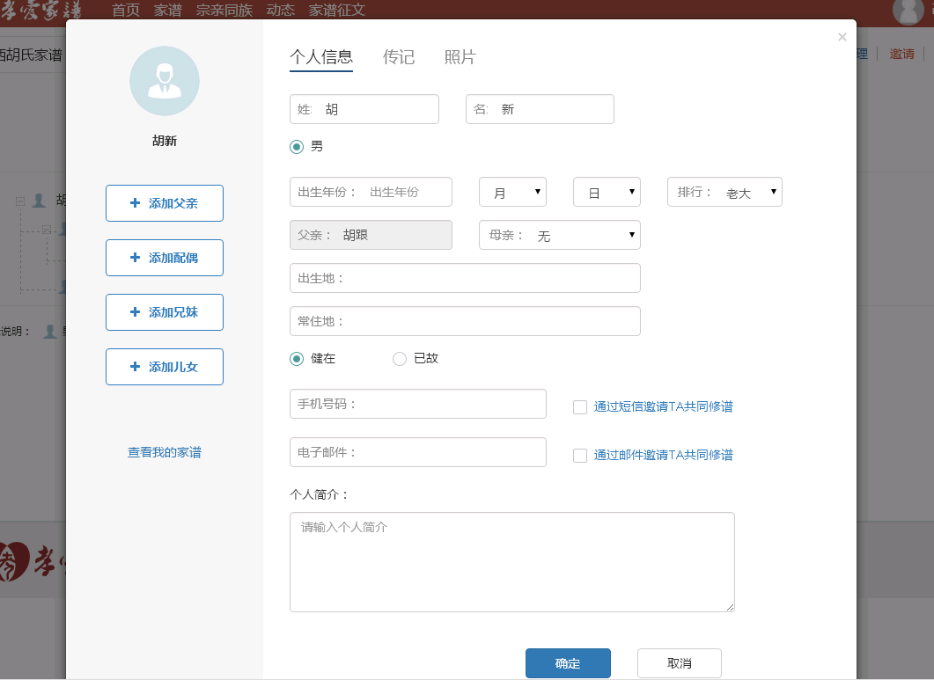
 |  |  |  |  |  |  |  | 个人中心

个人基本信息

姓： | 张 |  | 名： | 三

性别： | • | 男 | ◦ | 女

出生年份: | 1990∨ |  | 12月∨ |  | 12日∨ | 排行: | 老大∨

出生地: | 江西省∨ | 南昌市∨ | 南昌县∨ | 东湖区∨

身份证号： | 3601111111111111111111111

电话： | 1111111111

齿轮下拉菜单--创建家谱
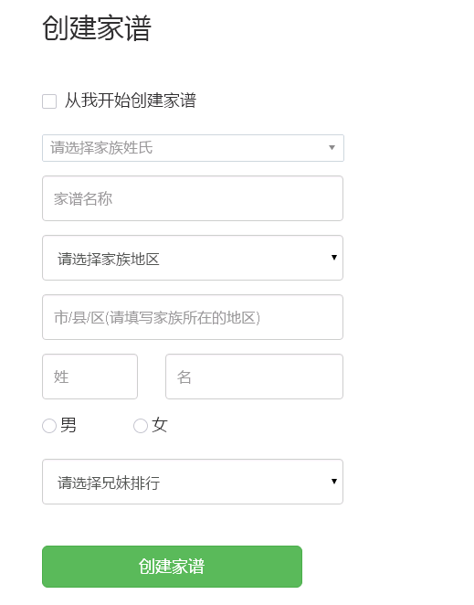
创建家谱

 | 请选择家族姓氏 |  |  |  | ∨ | 请选择家族姓氏 | ∨
 |  |  |  |  |  |  | 收索
 | 家谱名称 |  |  |  |  | 阿 | ‖
 |  |  |  |  |  | 额 | ‖
 | 家谱地区： | 江西省∨ | 南昌市∨ | 南昌县∨ | 东湖区∨ | 呵 | ‖
 |  |  |  |  |  | 腌 | ‖
 | 姓： | 张 |  | 名： | 三 | 錒 | ‖
 |  |  |  |  |  | 阿 | ‖
 | 性别： | • | 男 | ◦ | 女

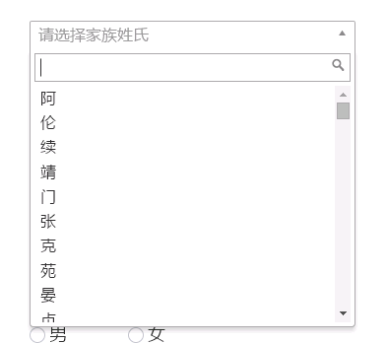
 | 排行: | 老大∨

 | 创建家谱

家族堂-大事件
 |  |  |  | 背景图

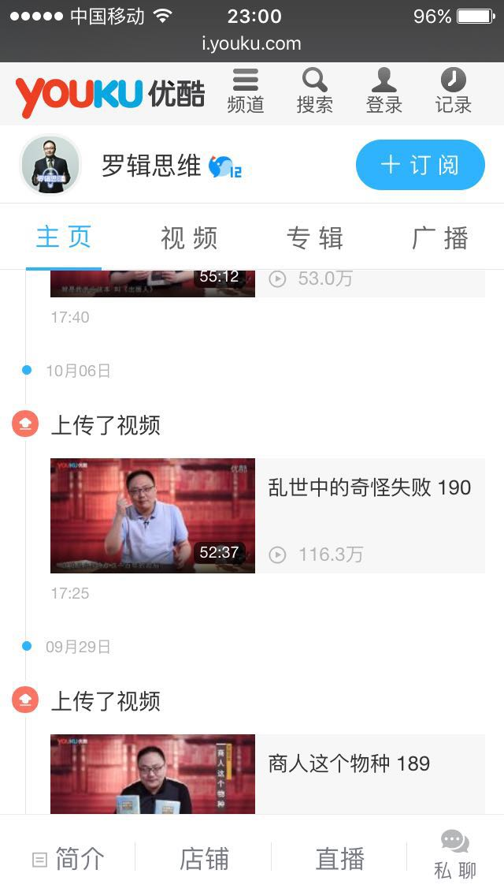
家族首页 |  | 成员照 | 成员照 |  | 成员照 |  | 成员照
家族树
家族大事件 | 《 |  |  |  |  |  |  | 》
家族墙
家族视频

 | 家族大事件标题 |  |  |  |  | ——2016年10月21日

 | 家族大事件标题 |  |  |  |  | ——2016年10月21日

 | 家族大事件标题 |  |  |  |  | ——2016年10月21日

 | 家族大事件标题 |  |  |  |  | ——2016年10月21日

 | 家族大事件标题 |  |  |  |  | ——2016年10月21日

 | 家族大事件标题 |  |  |  |  | ——2016年10月21日

 | 家族大事件标题 |  |  |  |  | ——2016年10月21日

 | 家族大事件标题 |  |  |  |  | ——2016年10月21日

个人中心-日志
 |  |  | 背景图

首页 | 我的日志 | 写日志 |  |  |  |  | 头像
日志 |  |  |  |  | 姓名： | 张三
相册 | 日志 |  |  | ——2016年10月21日
 |  |  |  |  | 家谱： | 张氏
 | 日志 |  |  | ——2016年10月21日

 | 日志 |  |  | ——2016年10月21日 | 个人介绍

 | 日志 |  |  | ——2016年10月21日

 | 日志 |  |  | ——2016年10月21日

 | 日志 |  |  | ——2016年10月21日
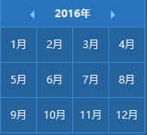
 | 日志 |  |  | ——2016年10月21日

 | 日志 |  |  | ——2016年10月21日

 | 日志 |  |  | ——2016年10月21日

 | 日志 |  |  | ——2016年10月21日

